サイトマップ構造図
サイトマップ構造図
共通情報 | システム名 |  | 作成者 | 野村
 | 工程名 | 画面設計 | 作成日付 | 2023-05-09
 | ドキュメント名 |  | バージョン | v1.0
書誌情報 | 書誌名称 | サイトマップ構造図 | 更新者 | -
 | 概要 |  | 更新日付 | -

最初のページ
メニュー画面

ログイン画面
HOME
画面
自分の投稿
画面
ランキング画面
プロフィール画面
イベント画面
ヘルプ画面

新規登録画面
課題投稿画面
課題回答一覧画面
プロフィール編集画面

評価画面
課題回答一覧画面

画面遷移図
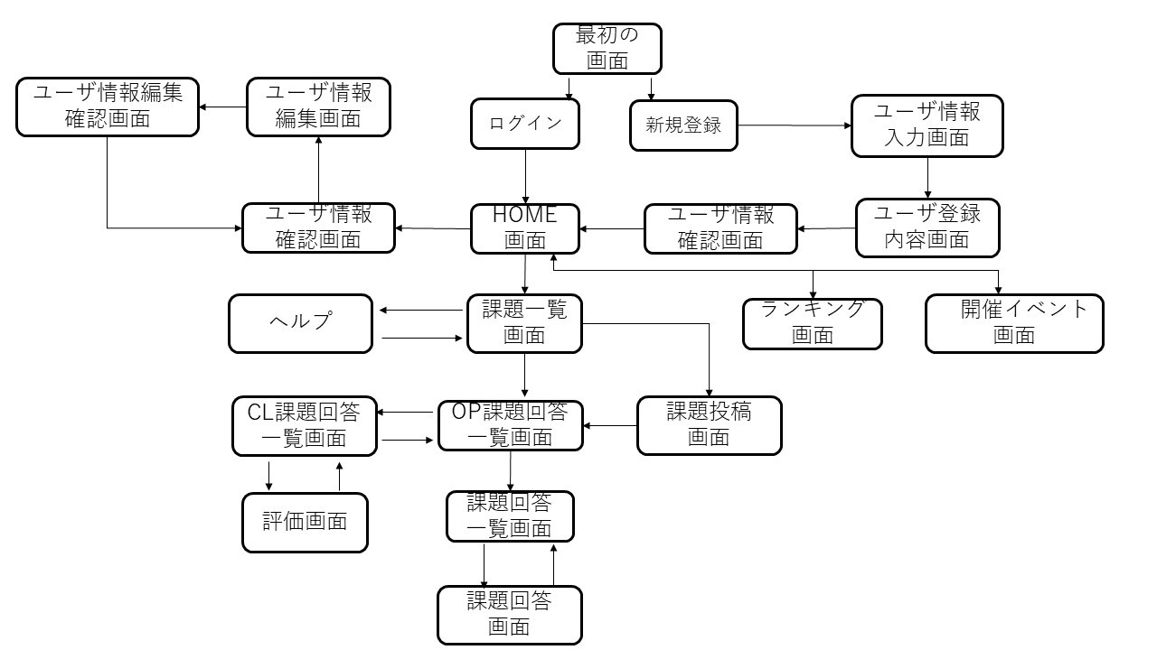
画面遷移図
共通情報 | システム名 | 作成者
 | 工程名 | 作成日付
 | ドキュメント名 | バージョン
書誌情報 | 書誌名称 | 更新者
 | 概要 | 更新日付

メニュー画面
画面遷移図
共通情報 |  | システム名 |  |  |  |  |  |  |  |  | 作成者 |  | 野村
 |  | 工程名 | 画面設計 |  |  |  |  |  |  |  | 作成日付 |  | 2023-05-09
 |  | ドキュメント名 |  |  |  |  |  |  |  |  | バージョン |  | v1.0
書誌情報 |  | 書誌名称 | メニュー画面 |  |  |  |  |  |  |  | 更新者 |  | -
 |  | 概要 |  |  |  |  |  |  |  |  | 更新日付 |  | -
レイアウト図 |  |  |  |  |  |  |  |  |  |  | 操作手順

 |  |  |  |  |  |  |  |  |  |  |  | HOME画面に移動する

 |  |  |  |  |  |  |  |  |  |  |  | 自分の投稿に移動する

 |  |  |  |  |  |  |  |  |  |  |  | ランキングに移動する

 |  |  |  |  |  |  |  |  |  |  |  | イベントに移動する
①
②
③
④
⑤
⑥
 |  |  |  |  |  |  |  |  |  |  |  | プロフィールに移動する

 |  |  |  |  |  |  |  |  |  |  |  | ヘルプに移動する

識別ID | ラベル | 入力／表示 | 部品の種類 | 表示桁数 | 入力桁数 | データ型 | 文字種 | 初期表示 | 設定元 | 設定先 | 説明
① | HOME | - | ボタン | - | - | - | - | - |  |  | HOME画面に遷移するボタン
② | 投稿 | - | ボタン | - | - | - | - | - |  |  | 自分の投稿画面に遷移するぼたん
③ | ランキング | - | ボタン | - | - | - | - | - |  |  | ランキング画面に遷移するぼたん
④ | イベント | - | ボタン | - | - | - | - | - |  |  | イベント画面に遷移するボタン
⑤ | ユーザー | - | ボタン | - | - | - | - | - |  |  | ユーザー情報確認画面に遷移するボタン
⑤ | ヘルプ | - | ボタン | - | - | - | - | - |  |  | ヘルプ画面に遷移するボタン

(G1-1)最初のページ
画面遷移図
共通情報 |  | システム名 |  |  |  |  |  |  |  |  | 作成者
 |  | 工程名 |  |  |  |  |  |  |  |  | 作成日付
 |  | ドキュメント名 |  |  |  |  |  |  |  |  | バージョン
書誌情報 |  | 書誌名称 |  |  |  |  |  |  |  |  | 更新者
 |  | 概要 |  |  |  |  |  |  |  |  | 更新日付
レイアウト図 |  |  |  |  |  |  |  |  |  |  | 操作手順

 |  |  |  |  |  |  |  |  |  |  |  | ① | ログインボタンを押すとログイン画面に遷移する

 |  |  |  |  |  |  |  |  |  |  |  | ② 新規登録ボタンを押すと新規登録画面に遷移する
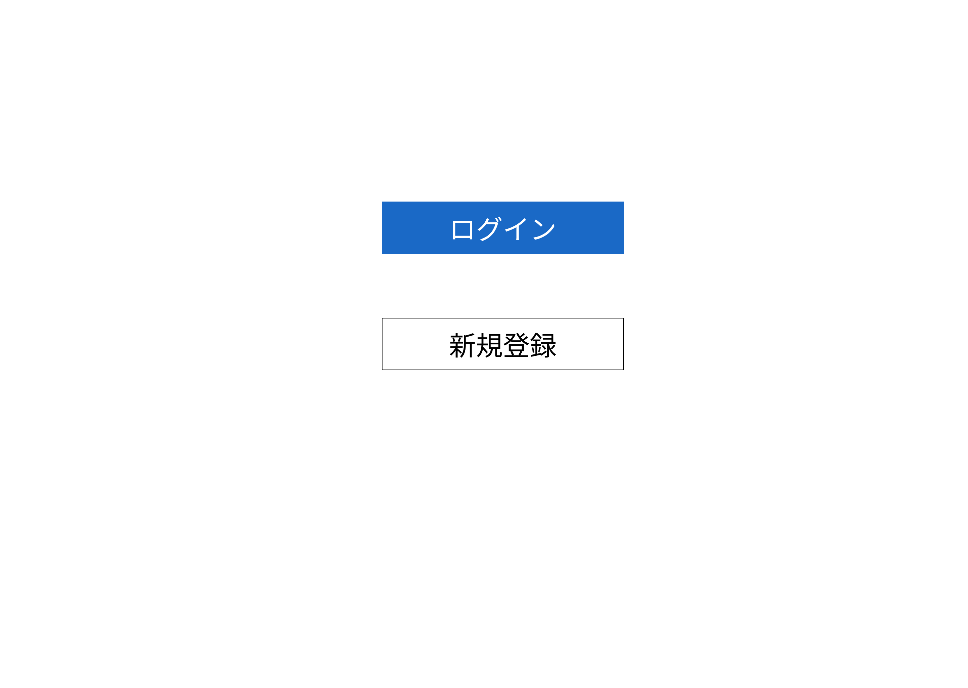

①

識別ID | ラベル | 入力／表示 | 部品の種類 | 表示桁数 | 入力桁数 | データ型 | 文字種 | 初期表示 | 設定元 | 設定先 | 説明
①
②
③
④

(G1-2-1)新規登録画面
画面遷移図
共通情報 |  | システム名 |  |  |  |  |  |  |  |  | 作成者
 |  | 工程名 |  |  |  |  |  |  |  |  | 作成日付
 |  | ドキュメント名 |  |  |  |  |  |  |  |  | バージョン
書誌情報 |  | 書誌名称 |  |  |  |  |  |  |  |  | 更新者
 |  | 概要 |  |  |  |  |  |  |  |  | 更新日付
レイアウト図 |  |  |  |  |  |  |  |  |  |  | 操作手順

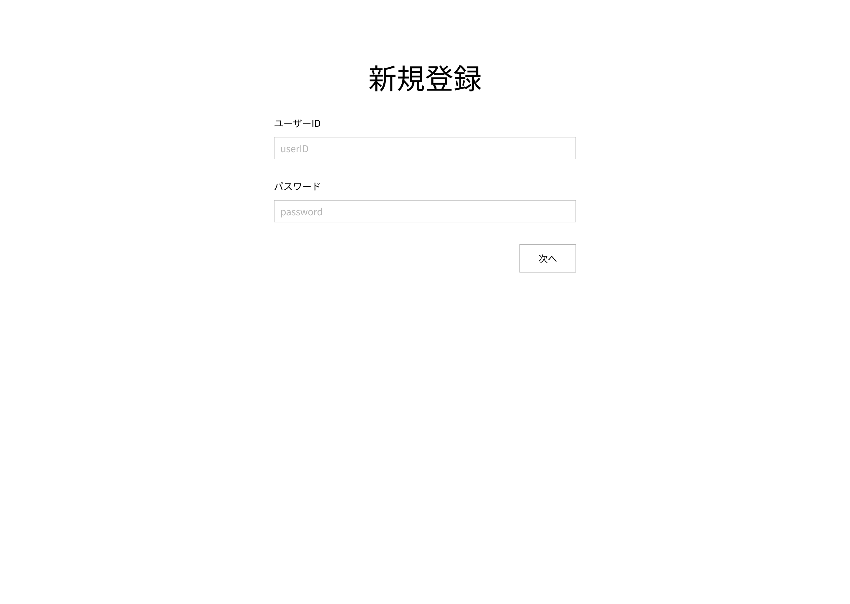
 |  |  |  |  |  |  |  |  |  |  |  | ①ユーザーIDをテキストボックスに入力する

 |  |  |  |  |  |  |  |  |  |  |  | ②パスワードをテキストボックに入力する

 |  |  |  |  |  |  |  |  |  |  |  | ③次へボタンを押下する

識別ID | ラベル | 入力／表示 | 部品の種類 | 表示桁数 | 入力桁数 | データ型 | 文字種 | 初期表示 | 設定元 | 設定先 | 説明
①
②
③
④

(G1-2-2)ユーザ情報確認画面
画面遷移図
共通情報 |  | システム名 |  |  |  |  |  |  |  |  | 作成者
 |  | 工程名 |  |  |  |  |  |  |  |  | 作成日付
 |  | ドキュメント名 |  |  |  |  |  |  |  |  | バージョン
書誌情報 |  | 書誌名称 |  |  |  |  |  |  |  |  | 更新者
 |  | 概要 |  |  |  |  |  |  |  |  | 更新日付
レイアウト図 |  |  |  |  |  |  |  |  |  |  | 操作手順

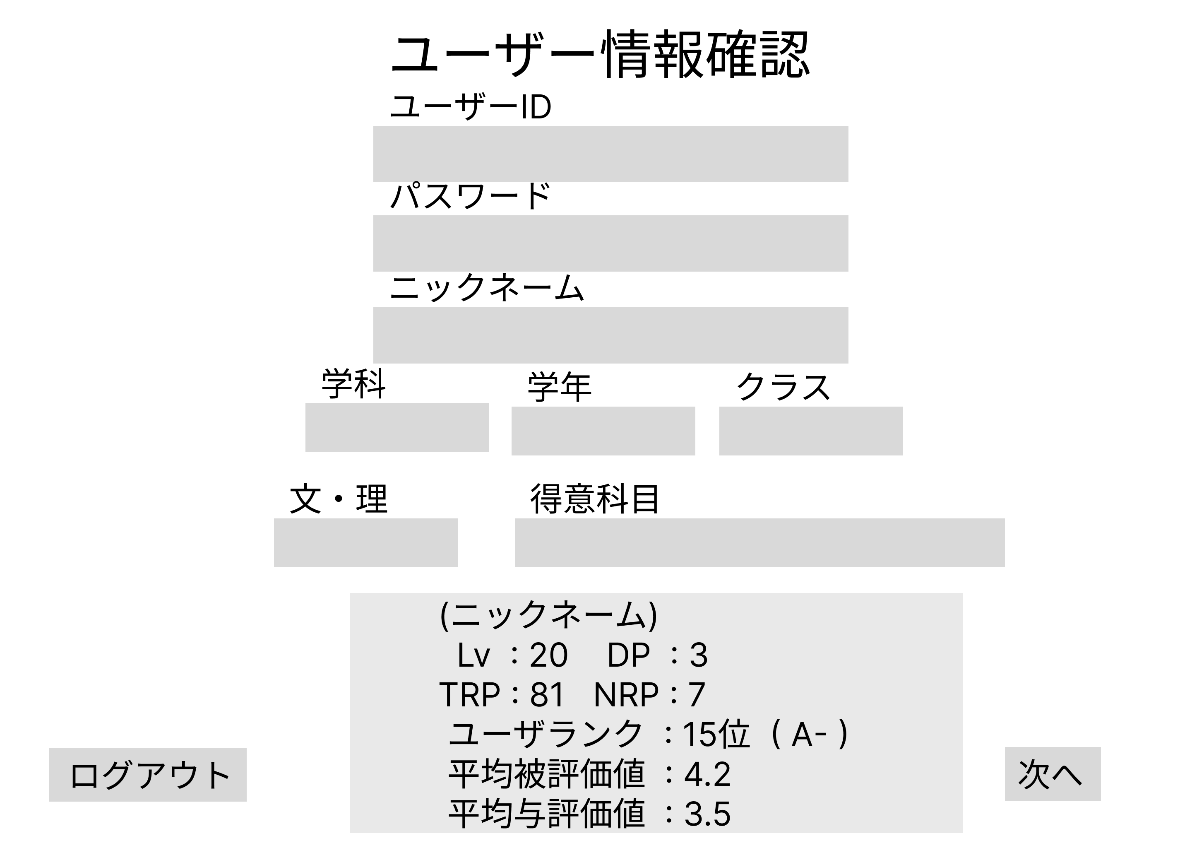
 |  |  |  |  |  |  |  |  |  |  |  | 次へボタンを押すとHOME画面に遷移する

 |  |  |  |  |  |  |  |  |  |  |  | ログアウトボタンを押すと最初の画面に遷移する

識別ID | ラベル | 入力／表示 | 部品の種類 | 表示桁数 | 入力桁数 | データ型 | 文字種 | 初期表示 | 設定元 | 設定先 | 説明
①
②
③
④

(G1-3-1)ログイン画面
画面遷移図
共通情報 |  | システム名 |  |  |  |  |  |  |  |  | 作成者
 |  | 工程名 |  |  |  |  |  |  |  |  | 作成日付
 |  | ドキュメント名 |  |  |  |  |  |  |  |  | バージョン
書誌情報 |  | 書誌名称 |  |  |  |  |  |  |  |  | 更新者
 |  | 概要 |  |  |  |  |  |  |  |  | 更新日付
レイアウト図 |  |  |  |  |  |  |  |  |  |  | 操作手順

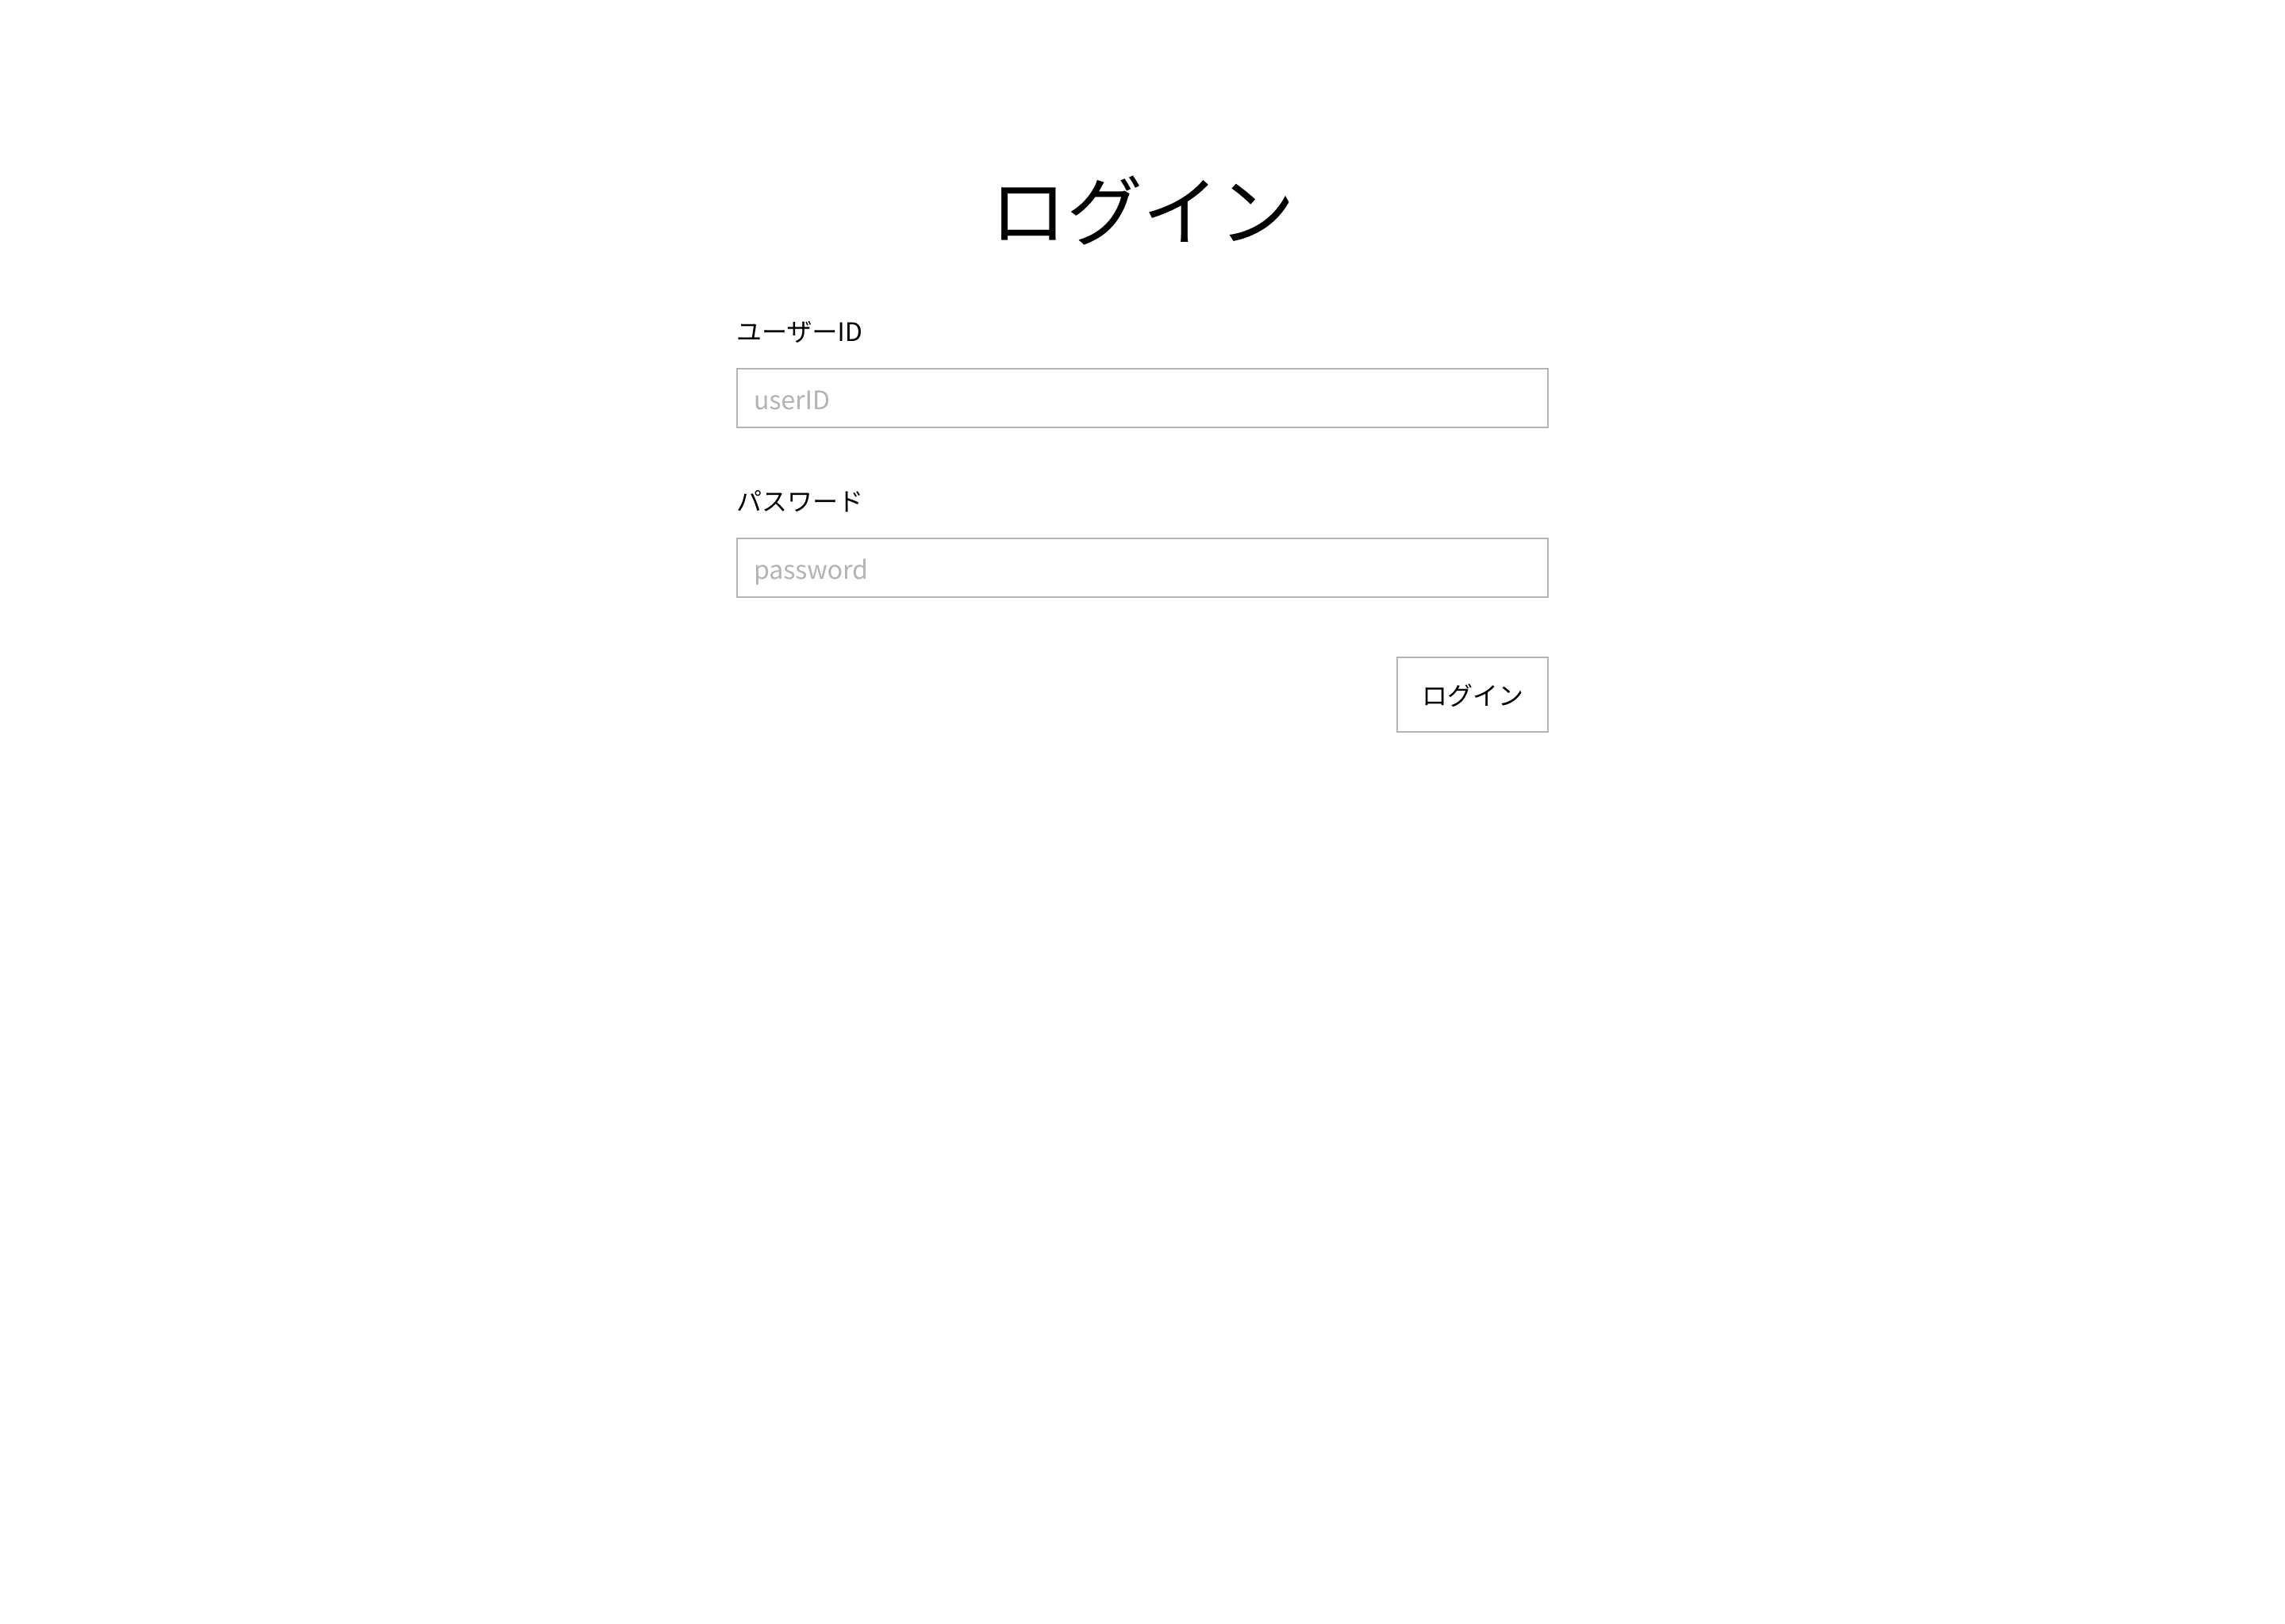
 |  |  |  |  |  |  |  |  |  |  |  | ①ユーザーIDをテキストボックスに入力する

 |  |  |  |  |  |  |  |  |  |  |  | ②パスワードをテキストボックに入力する

 |  |  |  |  |  |  |  |  |  |  |  | ③ログインボタンを押下する

 |  |  |  |  |  |  |  |  |  |  |  | ④正しいユーザーID、パスワードが入力された場合ログイン処理が
 |  |  |  |  |  |  |  |  |  |  |  |  | 実行 されユーザ情報確認画面に遷移する

識別ID | ラベル | 入力／表示 | 部品の種類 | 表示桁数 | 入力桁数 | データ型 | 文字種 | 初期表示 | 設定元 | 設定先 | 説明
①
②
③
④

(G1-3-2)ユーザー情報入力画面
画面遷移図
共通情報 |  | システム名 |  |  |  |  |  |  |  |  | 作成者
 |  | 工程名 |  |  |  |  |  |  |  |  | 作成日付
 |  | ドキュメント名 |  |  |  |  |  |  |  |  | バージョン
書誌情報 |  | 書誌名称 |  |  |  |  |  |  |  |  | 更新者
 |  | 概要 |  |  |  |  |  |  |  |  | 更新日付
レイアウト図 |  |  |  |  |  |  |  |  |  |  | 操作手順

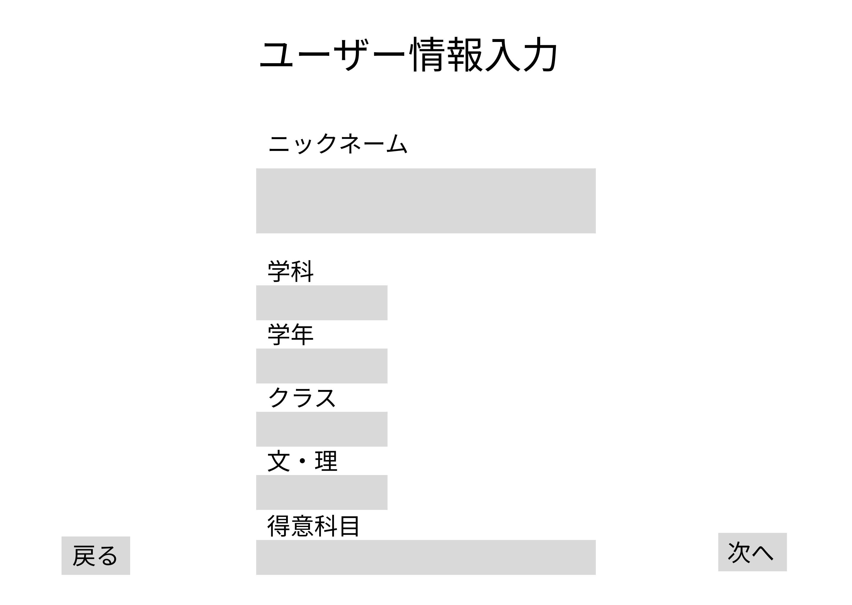
 |  |  |  |  |  |  |  |  |  |  |  | ①テキストボックスにニックネームを入力する

 |  |  |  |  |  |  |  |  |  |  |  | ②テキストボックスに学科を入力する

 |  |  |  |  |  |  |  |  |  |  |  | ③テキストボックスに学年を入力する

 |  |  |  |  |  |  |  |  |  |  |  | ④テキストボックスにクラスを入力する

 |  |  |  |  |  |  |  |  |  |  |  | ⑤テキストボックスに文・理を入力する

 |  |  |  |  |  |  |  |  |  |  |  | ⑥テキストボックスに得意科目を入力する

 |  |  |  |  |  |  |  |  |  |  |  | ⑦次へボタンを押下する

 |  |  |  |  |  |  |  |  |  |  |  | 次へボタンを押すとユーザ内容確認画面に遷移する

 |  |  |  |  |  |  |  |  |  |  |  | 戻るボタンを押すと新規登録画面に戻る

識別ID | ラベル | 入力／表示 | 部品の種類 | 表示桁数 | 入力桁数 | データ型 | 文字種 | 初期表示 | 設定元 | 設定先 | 説明
①
②
③
④

(G1-3-3)ユーザ登録内容確認画面
画面遷移図
共通情報 |  | システム名 |  |  |  |  |  |  |  |  | 作成者
 |  | 工程名 |  |  |  |  |  |  |  |  | 作成日付
 |  | ドキュメント名 |  |  |  |  |  |  |  |  | バージョン
書誌情報 |  | 書誌名称 |  |  |  |  |  |  |  |  | 更新者
 |  | 概要 |  |  |  |  |  |  |  |  | 更新日付
レイアウト図 |  |  |  |  |  |  |  |  |  |  | 操作手順

 |  |  |  |  |  |  |  |  |  |  |  | 登録ボタンを押すとユーザ情報確認画面に遷移する
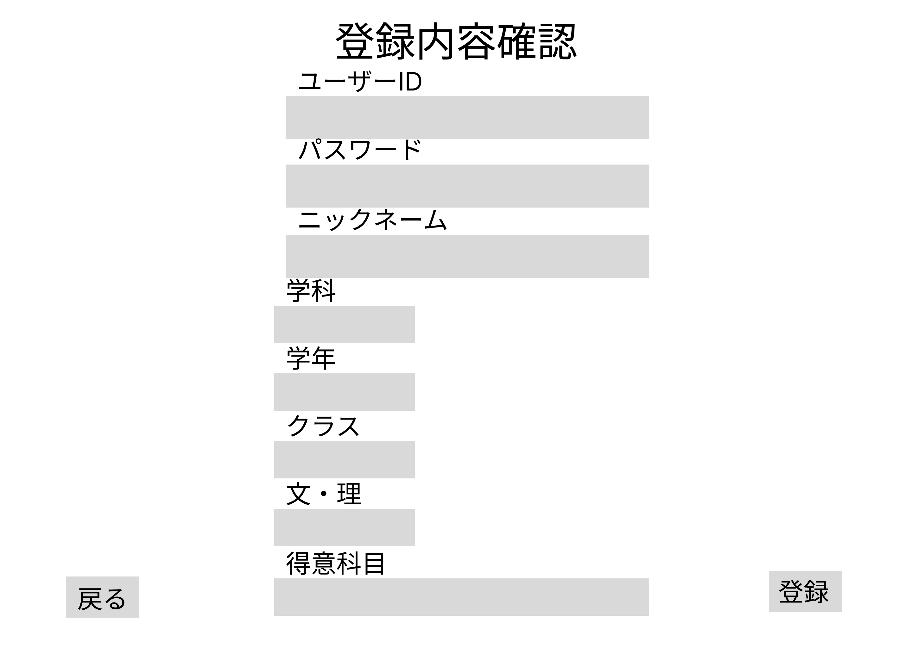
 |  |  |  |  |  |  |  |  |  |  |  | 戻るボタンを押すとユーザ情報入力画面に戻る

識別ID | ラベル | 入力／表示 | 部品の種類 | 表示桁数 | 入力桁数 | データ型 | 文字種 | 初期表示 | 設定元 | 設定先 | 説明
①
②
③
④

(G1-3-4)ユーザ情報確認画面
画面遷移図
共通情報 |  | システム名 |  |  |  |  |  |  |  |  | 作成者
 |  | 工程名 |  |  |  |  |  |  |  |  | 作成日付
 |  | ドキュメント名 |  |  |  |  |  |  |  |  | バージョン
書誌情報 |  | 書誌名称 |  |  |  |  |  |  |  |  | 更新者
 |  | 概要 |  |  |  |  |  |  |  |  | 更新日付
レイアウト図 |  |  |  |  |  |  |  |  |  |  | 操作手順

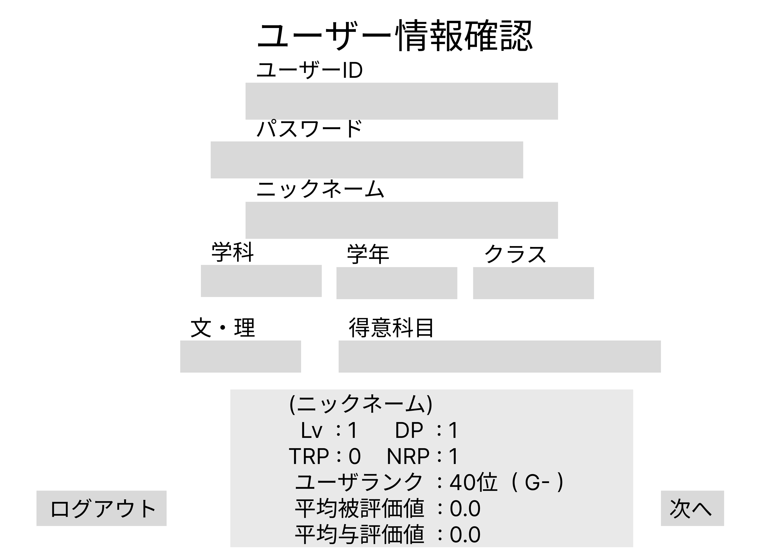
 |  |  |  |  |  |  |  |  |  |  |  | 次へボタンを押すとHOME画面に遷移する

 |  |  |  |  |  |  |  |  |  |  |  | ログアウトボタンを押すと最初のページに遷移する

識別ID | ラベル | 入力／表示 | 部品の種類 | 表示桁数 | 入力桁数 | データ型 | 文字種 | 初期表示 | 設定元 | 設定先 | 説明
①
②
③
④

(G1-4)HOME画面
画面遷移図
共通情報 |  | システム名 |  |  |  |  |  |  |  |  | 作成者 |  | 野村
 |  | 工程名 | 画面設計 |  |  |  |  |  |  |  | 作成日付 |  | 2023-05-09
 |  | ドキュメント名 |  |  |  |  |  |  |  |  | バージョン |  | v1.0
書誌情報 |  | 書誌名称 | みんなの投稿 |  |  |  |  |  |  |  | 更新者 |  | -
 |  | 概要 |  |  |  |  |  |  |  |  | 更新日付 |  | -
レイアウト図 |  |  |  |  |  |  |  |  |  |  | 操作手順

 |  |  |  |  |  |  |  |  |  |  |  | プラスを押すと新規投稿画面に移動する

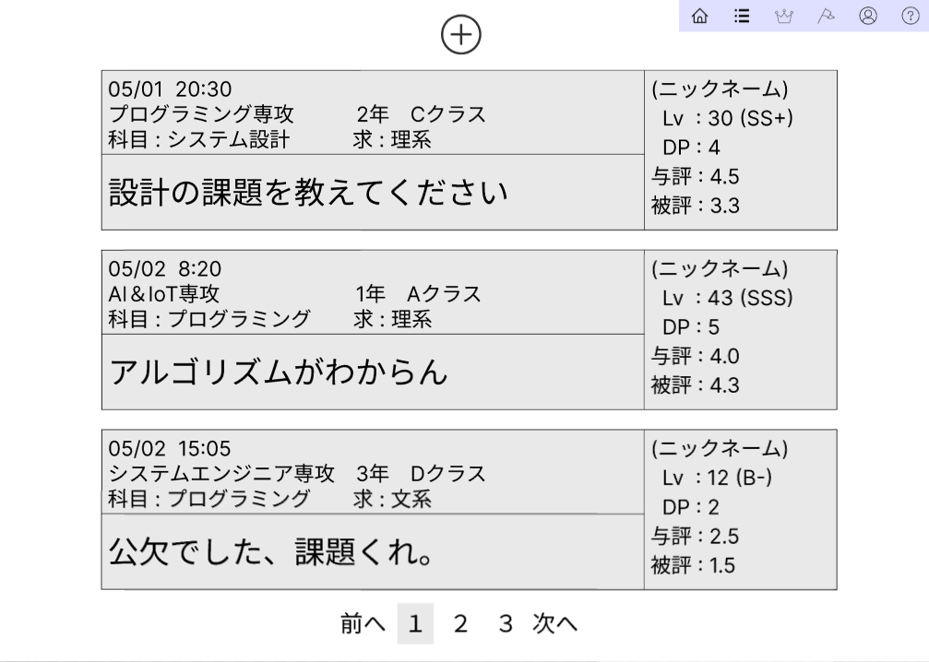
①
 |  |  |  |  |  |  |  |  |  |  |  | 前へや次へ、数字を押すとページを移動できる

②

④
③
⑤

識別ID | ラベル | 入力／表示 | 部品の種類 | 表示桁数 | 入力桁数 | データ型 | 文字種 | 初期表示 | 設定元 | 設定先 | 説明
① | ＋ | - | ボタン | - | - | - | - | - |  |  | 新規投稿画面に遷移するボタン
② | 課題 | 表示 | 文字列 | 200桁 | - | 文字型 | 全角 | - |  |  | 投稿された課題が表示される
③ | 前へ | - | ボタン | - | - | - | - | - |  |  | 前のページに遷移するボタン
④ | 数字 | - | ボタン | - | - | - | - | - |  |  | 飛びたいページに遷移するボタン
⑤ | 次へ | - | ボタン | - | - | - | - | - |  |  | 次のページに遷移するボタン

(G1-5)新規課題投稿画面
画面遷移図
共通情報 |  | システム名 |  |  |  |  |  |  |  |  | 作成者 |  | 野村
 |  | 工程名 | 画面設計 |  |  |  |  |  |  |  | 作成日付 |  | 2023-05-09
 |  | ドキュメント名 |  |  |  |  |  |  |  |  | バージョン |  | v1.0
書誌情報 |  | 書誌名称 | 課題投稿画面 |  |  |  |  |  |  |  | 更新者 |  | -
 |  | 概要 |  |  |  |  |  |  |  |  | 更新日付 |  | -
レイアウト図 |  |  |  |  |  |  |  |  |  |  | 操作手順
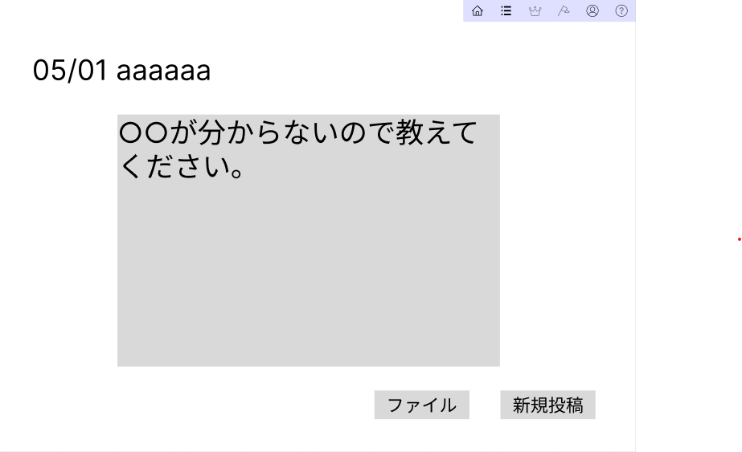

①
 |  |  |  |  |  |  |  |  |  |  |  | 投稿内容を記入する
②

 |  |  |  |  |  |  |  |  |  |  |  | ファイルを添付できる

 |  |  |  |  |  |  |  |  |  |  |  | 新規投稿を押して投稿する

④
③

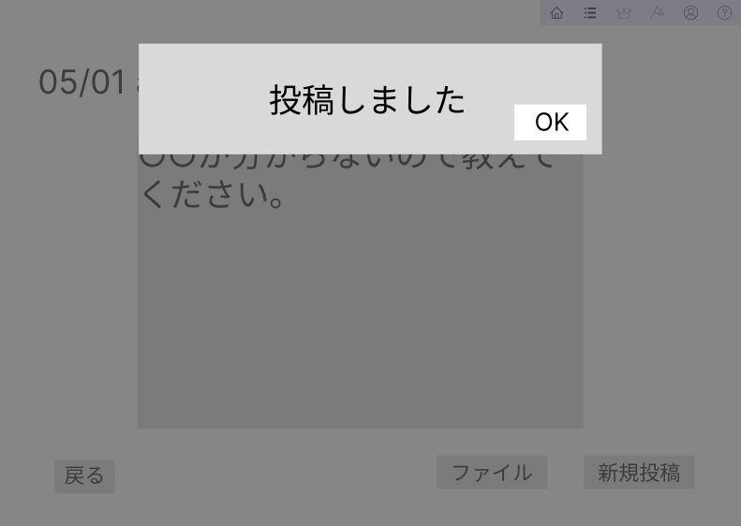
⑤

⑥

識別ID | ラベル | 入力／表示 | 部品の種類 | 表示桁数 | 入力桁数 | データ型 | 文字種 | 初期表示 | 設定元 | 設定先 | 説明
① | 日付 | 表示 | 文字列 | 50桁 | - | 文字型 | 全角 |  |  |  | 日付を表示する
② | 投稿内容 | 入力 | 文字列 | 200桁 | - | 文字型 | 全角 | - |  |  | 投稿内容を記入する
③ | ファイル | - | ボタン | - | - | - | - | - |  |  | ファイルを添付するボタン
④ | 新規投稿 | - | ボタン | - | - | - | - | - |  |  | 投稿するボタン
⑤ | アラート | 表示 | アラート | - | - | - | - | - |  |  | アラートを表示する
⑥ | OK | - | ボタン | - | - | - | - | - |  |  | 課題回答一覧画面に遷移する

(G1-6-1)課題回答一覧画面(回答者)
画面遷移図
共通情報 |  | システム名 |  |  |  |  |  |  |  |  | 作成者 |  | 野村
 |  | 工程名 | 画面設計 |  |  |  |  |  |  |  | 作成日付 |  | 2023-05-09
 |  | ドキュメント名 |  |  |  |  |  |  |  |  | バージョン |  | v1.0
書誌情報 |  | 書誌名称 | 課題回答一覧画面(回答者) |  |  |  |  |  |  |  | 更新者 |  | -
 |  | 概要 |  |  |  |  |  |  |  |  | 更新日付 |  | -
レイアウト図 |  |  |  |  |  |  |  |  |  |  | 操作手順
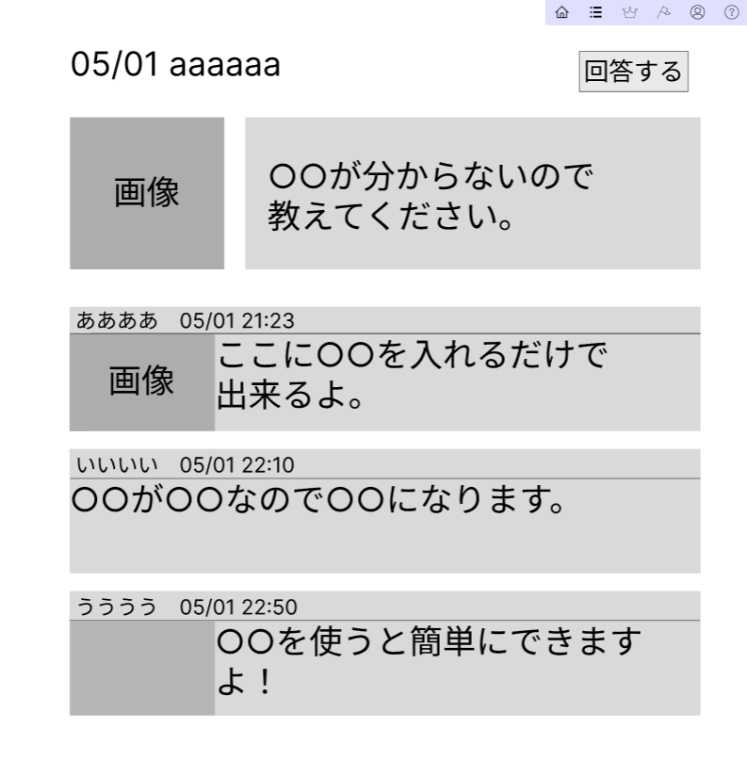

①
 |  |  |  |  |  |  |  |  |  |  |  | 回答するを押すと課題回答画面に移動する
②
③
④

⑤

識別ID | ラベル | 入力／表示 | 部品の種類 | 表示桁数 | 入力桁数 | データ型 | 文字種 | 初期表示 | 設定元 | 設定先 | 説明
① | 日付 | 表示 | 文字列 | 50桁 | - | 文字型 | 全角 |  |  |  | 日付を表示する
② | 回答する | - | ボタン | - | - | - | - |  |  |  | 課題回答画面に遷移するボタン
③ | 画像 | 表示 |  |  | - |  | - |  |  |  | 画像を表示する
④ | 課題内容 | 表示 | 文字列 | 200桁 | - | 文字型 | 全角 |  |  |  | 課題の内容を表示する
⑤ | 回答 | 表示 | 文字列 | 200桁 | - | 文字型 | 全角 |  |  |  | 投稿された回答を表示する

(G1-6-2)課題回答画面
画面遷移図
共通情報 |  | システム名 |  |  |  |  |  |  |  |  | 作成者 |  | 野村
 |  | 工程名 | 画面設計 |  |  |  |  |  |  |  | 作成日付 |  | 2023-05-09
 |  | ドキュメント名 |  |  |  |  |  |  |  |  | バージョン |  | v1.0
書誌情報 |  | 書誌名称 | 課題回答画面 |  |  |  |  |  |  |  | 更新者 |  | -
 |  | 概要 |  |  |  |  |  |  |  |  | 更新日付 |  | -
レイアウト図 |  |  |  |  |  |  |  |  |  |  | 操作手順
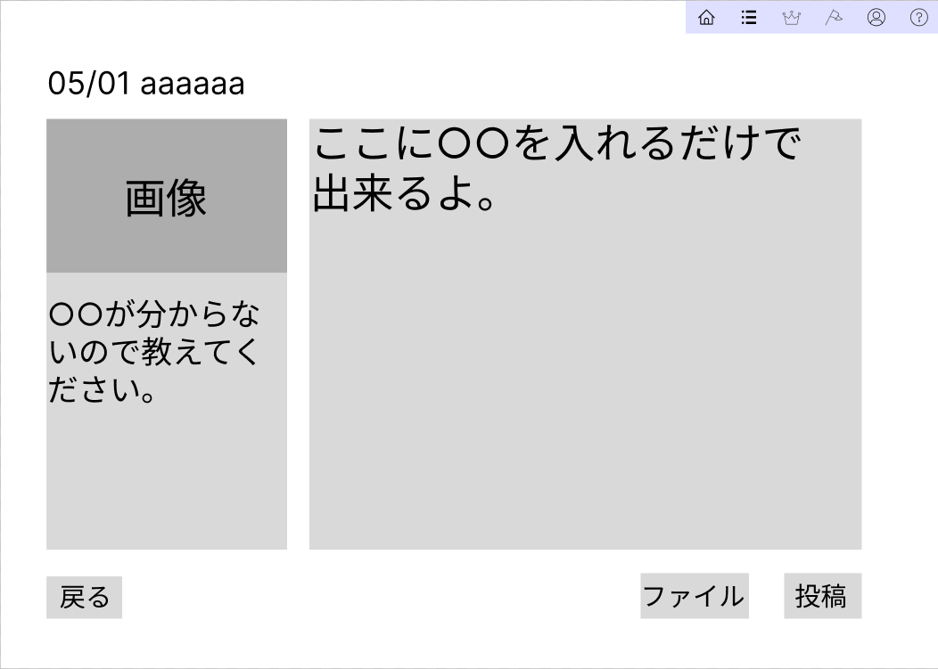
①
③
 |  |  |  |  |  |  |  |  |  |  |  | 回答を記入する

 |  |  |  |  |  |  |  |  |  |  |  | 投稿する

②
 |  |  |  |  |  |  |  |  |  |  |  | アラートが出るのでOKを押すと課題回答一覧画面に移動できる

④
⑤
⑥
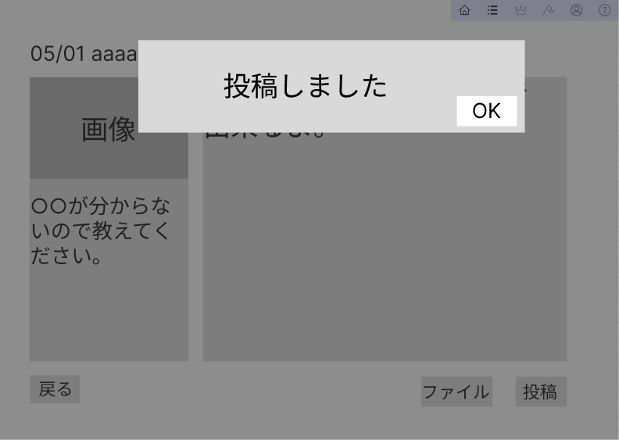
⑦

⑧

識別ID | ラベル | 入力／表示 | 部品の種類 | 表示桁数 | 入力桁数 | データ型 | 文字種 | 初期表示 | 設定元 | 設定先 | 説明
① | 日付 | 表示 | 文字列 | 200桁 | - | - | 全角 | - |  |  | 日付を表示する
② | 課題内容 | 表示 | 文字列 | 200桁 | - | - | 全角 | - |  |  | 投稿された課題の内容を表示する
③ | 回答記入 | 入力 |  |  |  |  |  | - |  |  | 回答を記入する
④ | 戻る | - | ボタン | - | - | - | - | - |  |  | 課題回答一覧画面に遷移する
⑤ | ファイル | - |  |  |  |  |  | - |  |  | ファイルを添付する
⑥ | 投稿 | - | ボタン | - | - | - | - | - |  |  | 投稿するボタン
⑦ | アラート | 表示 | アラート | - | - | - | - | - |  |  | アラートを表示する
⑧ | OK | - | ボタン | - | - | - | - | - |  |  | 課題回答一覧画面に遷移する

(G1-7-1)自分の投稿(open)
画面遷移図
共通情報 |  | システム名 |  |  |  |  |  |  |  |  | 作成者 |  | 野村
 |  | 工程名 | 画面設計 |  |  |  |  |  |  |  | 作成日付 |  | 2023-05-09
 |  | ドキュメント名 |  |  |  |  |  |  |  |  | バージョン |  | v1.0
書誌情報 |  | 書誌名称 | 自分の投稿(open) |  |  |  |  |  |  |  | 更新者 |  | -
 |  | 概要 |  |  |  |  |  |  |  |  | 更新日付 |  | -
レイアウト図 |  |  |  |  |  |  |  |  |  |  | 操作手順

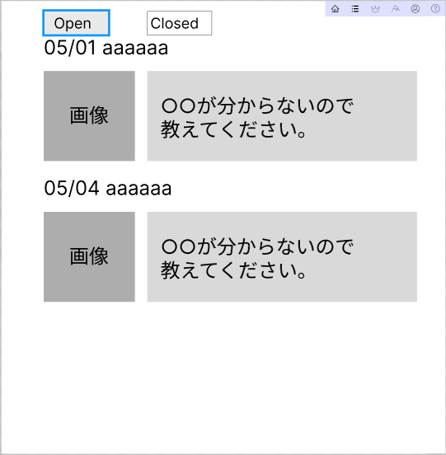
①
②
 |  |  |  |  |  |  |  |  |  |  |  | OpenとClosedで自分の投稿を切り替えることができる
③

 |  |  |  |  |  |  |  |  |  |  |  | 投稿課題をおすと課題回答一覧画面に移動できる
⑤
④

③

⑤
④

識別ID | ラベル | 入力／表示 | 部品の種類 | 表示桁数 | 入力桁数 | データ型 | 文字種 | 初期表示 | 設定元 | 設定先 | 説明
① | Open | - | ボタン | - | - | - | - | - |  |  | 自分の投稿のOpenに遷移するボタン
② | Closed | - | ボタン | - | - | - | - | - |  |  | 自分の投稿のClosedに遷移するボタン
③ | 日付 | 表示 | 文字列 | 200桁 | - | - | 全角 | なし |  |  | 投稿された課題の日付を表示する
④ | 画像 | 表示 |  | 200桁 | - | - |  | - |  |  | 投稿された課題の画像を表示する
⑤ | 文字 | 表示 | 文字列 | 200桁 | - | - | 全角 | なし |  |  | 投稿された課題の内容を表示する

(G1-7-2-1)自分の投稿(closed)
画面遷移図
共通情報 |  | システム名 |  |  |  |  |  |  |  |  | 作成者 |  | 野村
 |  | 工程名 | 画面設計 |  |  |  |  |  |  |  | 作成日付 |  | 2023-05-09
 |  | ドキュメント名 |  |  |  |  |  |  |  |  | バージョン |  | v1.0
書誌情報 |  | 書誌名称 | 自分の投稿(closed) |  |  |  |  |  |  |  | 更新者 |  | -
 |  | 概要 |  |  |  |  |  |  |  |  | 更新日付 |  | -
レイアウト図 |  |  |  |  |  |  |  |  |  |  | 操作手順
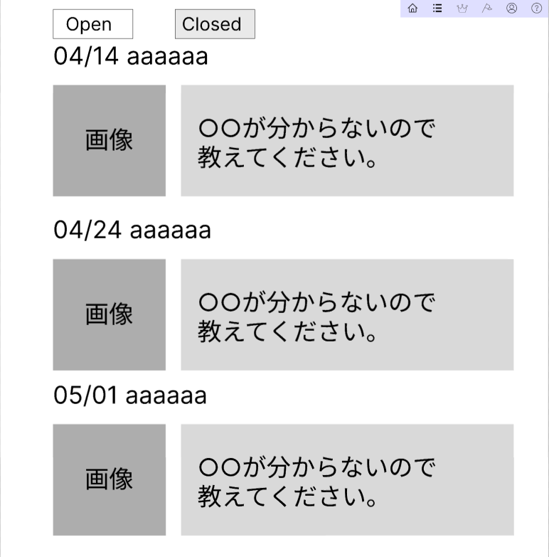
②
①
 |  |  |  |  |  |  |  |  |  |  |  | OpenとClosedを押して投稿課題を切り替えられる
③

 |  |  |  |  |  |  |  |  |  |  |  | 投稿課題を押すと課題回答一覧画面に遷移できる
⑤
④

③

⑤
④

③

⑤
④

識別ID | ラベル | 入力／表示 | 部品の種類 | 表示桁数 | 入力桁数 | データ型 | 文字種 | 初期表示 | 設定元 | 設定先 | 説明
① | Open | - | ボタン | - | - | - | - | - |  |  | 自分の投稿のOpenに遷移するボタン
② | Closed | - | ボタン | - | - | - | - | - |  |  | 自分の投稿のClosedに遷移するボタン
③ | 日付 | 表示 | 文字列 | 200桁 | - | - | 全角 | なし |  |  | 投稿された課題の日付を表示する
④ | 画像 | 表示 |  | 200桁 | - | - |  | - |  |  | 投稿された課題の画像を表示する
⑤ | 文字 | 表示 | 文字列 | 200桁 | - | - | 全角 | なし |  |  | 投稿された課題の内容を表示する

(G1-7-3-1)課題回答一覧画面(自分)
画面遷移図
共通情報 |  | システム名 |  |  |  |  |  |  |  |  | 作成者 |  | 野村
 |  | 工程名 | 画面設計 |  |  |  |  |  |  |  | 作成日付 |  | 2023-05-09
 |  | ドキュメント名 |  |  |  |  |  |  |  |  | バージョン |  | v1.0
書誌情報 |  | 書誌名称 | 課題回答一覧画面(自分) |  |  |  |  |  |  |  | 更新者 |  | -
 |  | 概要 |  |  |  |  |  |  |  |  | 更新日付 |  | -
レイアウト図 |  |  |  |  |  |  |  |  |  |  | 操作手順
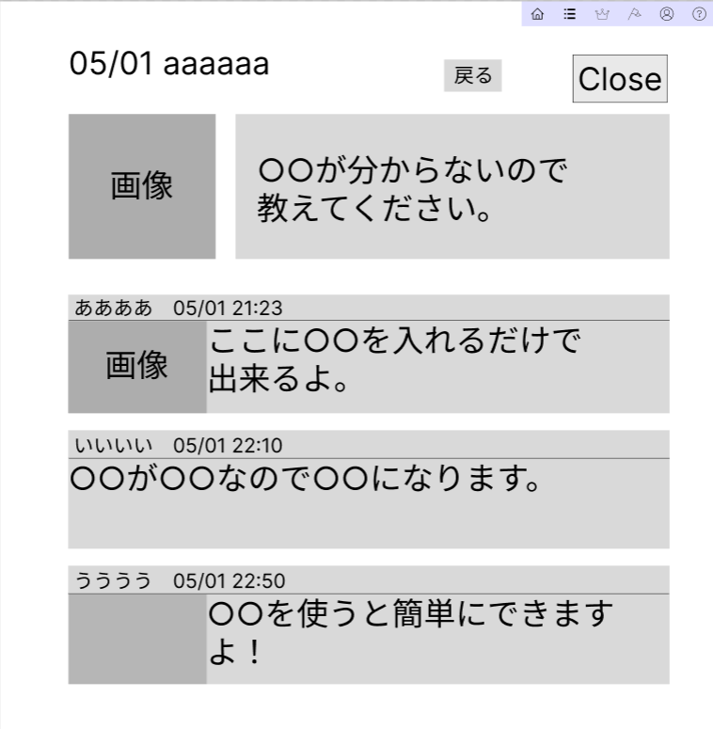

①
②
③
 |  |  |  |  |  |  |  |  |  |  |  | 戻るを押すと自分の投稿(Open)に移動できる

④
⑤
 |  |  |  |  |  |  |  |  |  |  |  | Closeを押すと投稿課題をCloseできる

⑥

識別ID | ラベル | 入力／表示 | 部品の種類 | 表示桁数 | 入力桁数 | データ型 | 文字種 | 初期表示 | 設定元 | 設定先 | 説明
① | 日付 | 表示 | 文字列 | 50桁 | - | 文字型 | 全角 |  |  |  | 日付を表示する
② | 戻る | - | ボタン | - | - | - | - |  |  |  | 自分の投稿(open)に遷移するボタン
③ | Close | - | ボタン | - | - | - | - |  |  |  | 課題をCloseするボタン
④ | 画像 | 表示 |  |  | - |  | - |  |  |  | 画像を表示する
⑤ | 課題内容 | 表示 | 文字列 | 200桁 | - | 文字型 | 全角 |  |  |  | 課題の内容を表示する
⑥ | 回答 | 表示 | 文字列 | 200桁 | - | 文字型 | 全角 |  |  |  | 投稿された回答を表示する

(G1-7-3-2)評価画面
画面遷移図
共通情報 |  | システム名 |  |  |  |  |  |  |  |  | 作成者 |  | 野村
 |  | 工程名 | 画面設計 |  |  |  |  |  |  |  | 作成日付 |  | 2023-05-09
 |  | ドキュメント名 |  |  |  |  |  |  |  |  | バージョン |  | v1.0
書誌情報 |  | 書誌名称 | 評価画面 |  |  |  |  |  |  |  | 更新者 |  | -
 |  | 概要 |  |  |  |  |  |  |  |  | 更新日付 |  | -
レイアウト図 |  |  |  |  |  |  |  |  |  |  | 操作手順

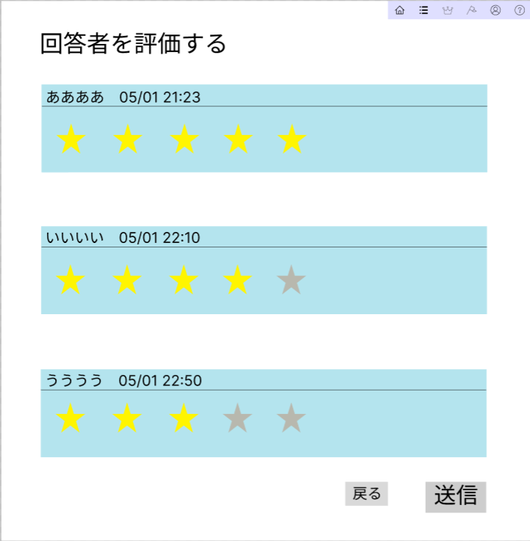
 |  |  |  |  |  |  |  |  |  |  |  | 回答者を星をつけて評価できる

①

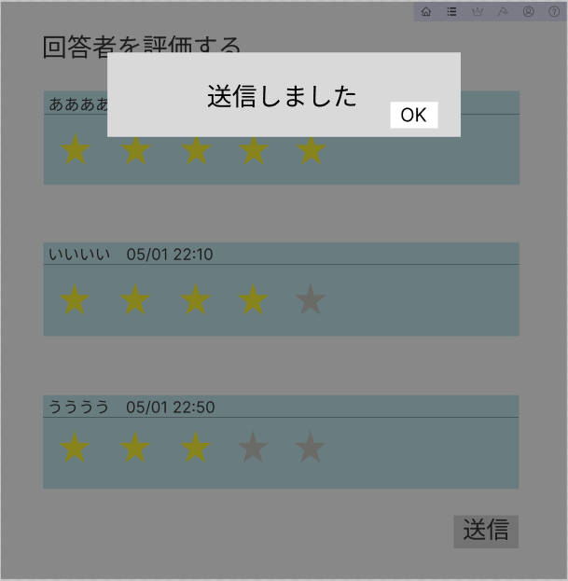
④
⑤

②
③

識別ID | ラベル | 入力／表示 | 部品の種類 | 表示桁数 | 入力桁数 | データ型 | 文字種 | 初期表示 | 設定元 | 設定先 | 説明
① | 回答者 | - |  | - | - | - | - | - |  |  | 回答した人を評価する
② | 戻る | - | ボタン | - | - | - | - | - |  |  | 課題回答一覧画面(自分)に遷移する
③ | 送信 | - | ボタン | - | - | - | - | - |  |  | 評価を送信する
④ | アラート | 表示 | アラート | - | - | - | - | - |  |  | アラートを表示する
⑤ | OK | - | ボタン | - | - | - | - | - |  |  | 自分の投稿(closed)に遷移する

(G1-8)ランキング
画面遷移図
共通情報 |  | システム名 |  |  |  |  |  |  |  |  | 作成者 |  | 野村
 |  | 工程名 | 画面設計 |  |  |  |  |  |  |  | 作成日付 |  | 2023-05-09
 |  | ドキュメント名 |  |  |  |  |  |  |  |  | バージョン |  | v1.0
書誌情報 |  | 書誌名称 | ランキング |  |  |  |  |  |  |  | 更新者 |  | -
 |  | 概要 |  |  |  |  |  |  |  |  | 更新日付 |  | -
レイアウト図 |  |  |  |  |  |  |  |  |  |  | 操作手順

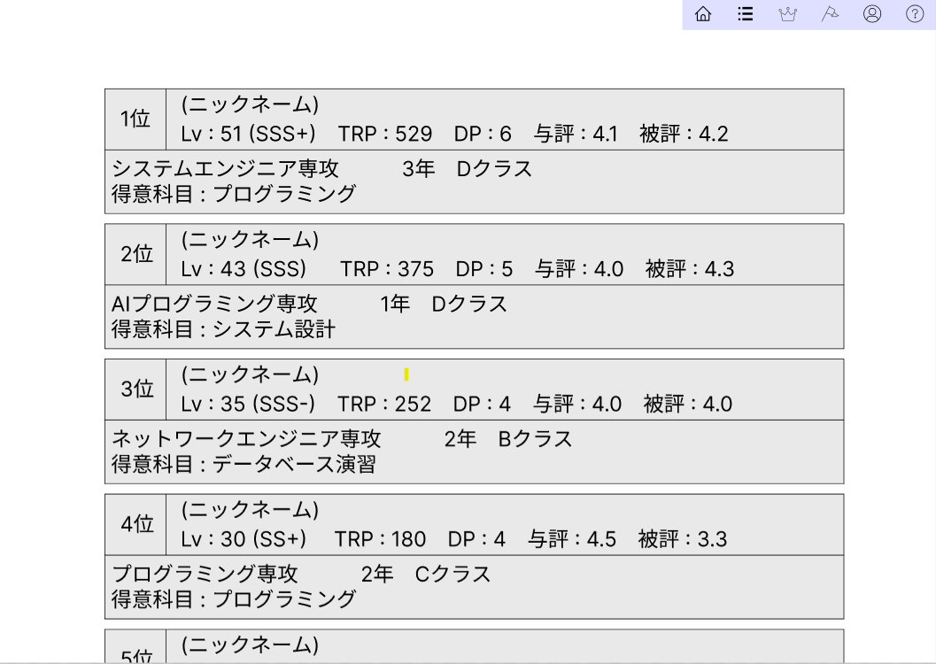

 |  |  |  |  |  |  |  |  |  |  |  | ランキングが表示される

①

識別ID | ラベル | 入力／表示 | 部品の種類 | 表示桁数 | 入力桁数 | データ型 | 文字種 | 初期表示 | 設定元 | 設定先 | 説明
① | プロフィール | 表示 | 文字列 | 200桁 | - | 文字型 | - | - |  |  | プロフィール一覧をランキングを表示する

(G1-9)開催イベント画面
画面レイアウト定義
共通情報 |  | システム名 |  |  |  |  |  |  |  |  |  |  |  |  | 作成者 | 内山
 |  | 工程名 | 画面設計 |  |  |  |  |  |  |  |  |  |  |  | 作成日付 | 2023-05-09
 |  | ドキュメント名 |  |  |  |  |  |  |  |  |  |  |  |  | バージョン | v1.0
書誌情報 |  | 書誌名 |  |  |  |  |  |  |  |  |  |  |  |  | 更新者 | -
 |  | 画面ID |  |  | 画面の名称 |  | 開催イベント画面 |  |  |  |  |  |  |  | 更新日付 | -
 |  | 概要
レイアウト図 |  |  |  |  |  |  |  |  |  |  |  | 操作手順

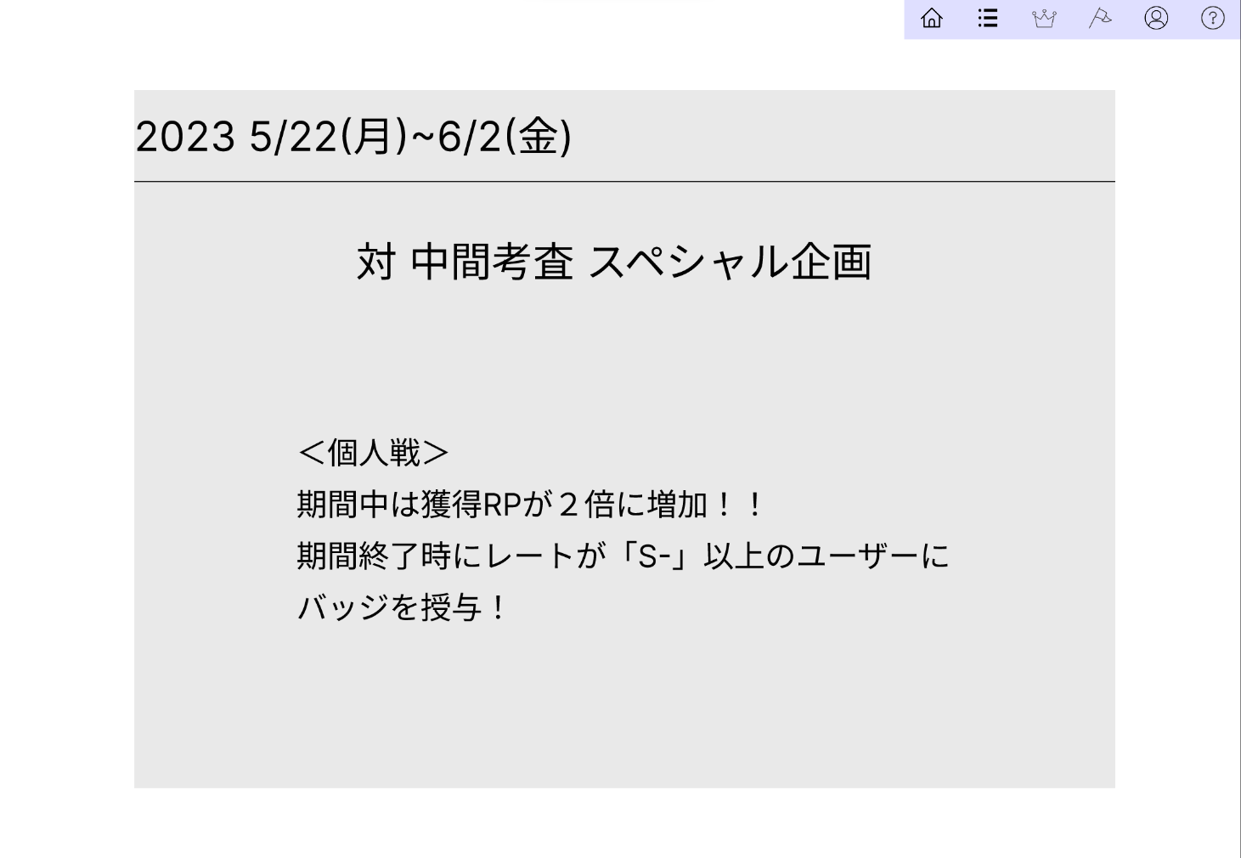
 |  |  |  |  |  |  |  |  |  |  |  |  | 1
 |  |  |  |  |  |  |  |  |  |  |  |  | 遷移したい画面を押して遷移する
①

②

③

使用する部品
識別ID | ラベル |  | 入力／表示 | 部品の種類 |  | 表示桁数 | 入力桁数 | データ型 | 文字種 | 初期表示 | 設定元 |  | 設定先 | 説明
① | ヘッダー |  | - | リンク |  | - | - | - | - | - | - |  | - | ほかの画面へ遷移するリンク
② | 日時 |  | - | 文字列 |  | 20 | - | - | 全角 | - | - |  | - | 開催する日時
③ | イベント内容 |  | - | 文字列 |  | 500 | - | - | 全角 | - | - |  | - | 開催するイベントの詳細

(G1-10-1)ステータス確認画面
画面遷移図
共通情報 |  | システム名 |  |  |  |  |  |  |  |  | 作成者 |  | 野村
 |  | 工程名 | 画面設計 |  |  |  |  |  |  |  | 作成日付 |  | 2023-05-09
 |  | ドキュメント名 |  |  |  |  |  |  |  |  | バージョン |  | v1.0
書誌情報 |  | 書誌名称 | 自分の投稿(closed) |  |  |  |  |  |  |  | 更新者 |  | -
 |  | 概要 |  |  |  |  |  |  |  |  | 更新日付 |  | -
レイアウト図 |  |  |  |  |  |  |  |  |  |  | 操作手順

 |  |  |  |  |  |  |  |  |  |  |  | 編集を押すと編集画面に移動する

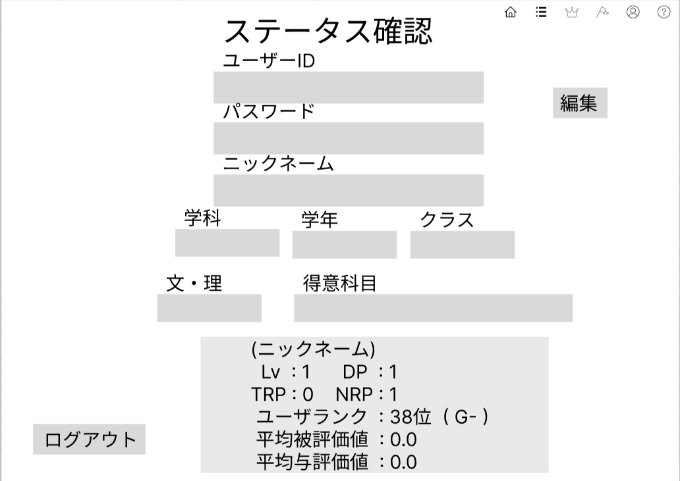
 |  |  |  |  |  |  |  |  |  |  |  | ログアウトを押すと最初のページに移動する

②
①

③

④

⑤
⑥
⑥

⑦
⑧

⑩
⑨

識別ID | ラベル | 入力／表示 | 部品の種類 | 表示桁数 | 入力桁数 | データ型 | 文字種 | 初期表示 | 設定元 | 設定先 | 説明
① | 編集 | - | ボタン | - | - | - | 全角 | - | - | - | 編集を押すとユーザー情報編集画面に遷移するボタン
② | ユーザID | - | 文字列 | 10 | - | 文字型 | 全角 | - | - | - | ユーザーIDを表示する
③ | パスワード | - | 文字列 | 10 | - | 文字型 | 全角 | - | - | - | パスワードを表示する
④ | ニックネーム | - | 文字列 | 10 | - | 文字型 | 全角 | - | - | - | ニックネームを表示する
⑤ | 学科 | - | 文字列 | 10 | - | 文字型 | 全角 | - | - | - | 学科を表示する
⑥ | 学年 | - | 文字列 | 10 | - | 文字型 | 全角 | - | - | - | 学年を表示する
⑦ | クラス | - | 文字列 | 10 | - | 文字型 | 全角 | - | - | - | クラスを表示する
⑧ | 文理 | - | 文字列 | 10 | - | 文字型 | 全角 | - | - | - | 文・理を表示する
⑨ | ログアウト | - | ボタン | - | - | - | - | - | - | - | ログアウトを押すとログアウトするボタン
⑩ | ステータス | - | ボタン | - | - | - | - | - | - | - | ステータスを表示する

(G1-10-2)ユーザー情報編集画面
画面遷移図
共通情報 |  | システム名 |  |  |  |  |  |  |  |  | 作成者 |  | 野村
 |  | 工程名 | 画面設計 |  |  |  |  |  |  |  | 作成日付 |  | 2023-05-09
 |  | ドキュメント名 |  |  |  |  |  |  |  |  | バージョン |  | v1.0
書誌情報 |  | 書誌名称 | 自分の投稿(closed) |  |  |  |  |  |  |  | 更新者 |  | -
 |  | 概要 |  |  |  |  |  |  |  |  | 更新日付 |  | -
レイアウト図 |  |  |  |  |  |  |  |  |  |  | 操作手順

 |  |  |  |  |  |  |  |  |  |  |  | 次へを押すと編集確認画面に移動する
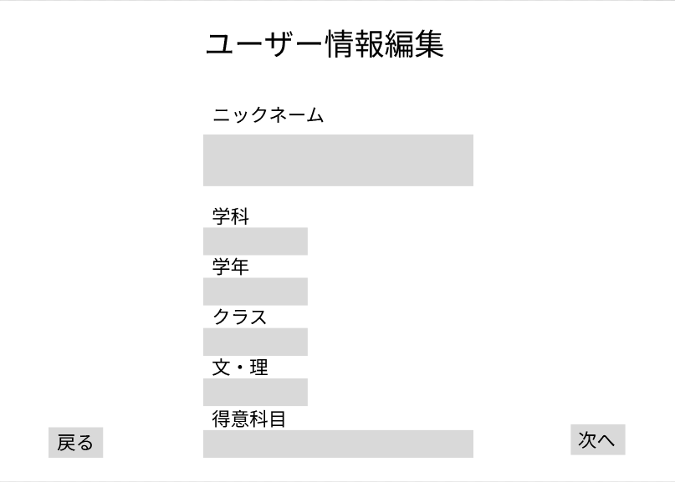
 |  |  |  |  |  |  |  |  |  |  |  | 戻るを押すとステータス確認画面に移動する

①

②

③

④

⑤

⑥
⑧
⑦

識別ID | ラベル | 入力／表示 | 部品の種類 | 表示桁数 | 入力桁数 | データ型 | 文字種 | 初期表示 | 設定元 | 設定先 | 説明
① | ニックネーム | 表示 | 文字列 | 10 | - | 文字型 | 全角 | - | - | - | ニックネームを表示する
② | 学科 | 表示 | 文字列 | 10 | - | 文字型 | 全角 | - | - | - | 学科を表示する
③ | 学年 | 表示 | 文字列 | 10 | - | 文字型 | 全角 | - | - | - | 学年を表示する
④ | クラス | 表示 | 文字列 | 10 | - | 文字型 | 全角 | - | - | - | クラスを表示する
⑤ | 文理 | 表示 | 文字列 | 10 | - | 文字型 | 全角 | - | - | - | 文理を表示する
⑥ | 得意科目 | 表示 | 文字列 | 10 | - | 文字型 | 全角 | - | - | - | 得意科目を表示する
⑦ | 戻る | - | ボタン | - | - | - | - | - | - | - | 戻るを押すとステータス確認画面に遷移する
⑧ | 次へ | - | ボタン | - | - | - | - | - | - | - | 次へを押すとユーザー情報編集確認画面に遷移する

(G1-10-3)ユーザー情報編集確認画面
画面遷移図
共通情報 |  | システム名 |  |  |  |  |  |  |  |  | 作成者 |  | 野村
 |  | 工程名 | 画面設計 |  |  |  |  |  |  |  | 作成日付 |  | 2023-05-09
 |  | ドキュメント名 |  |  |  |  |  |  |  |  | バージョン |  | v1.0
書誌情報 |  | 書誌名称 | 自分の投稿(closed) |  |  |  |  |  |  |  | 更新者 |  | -
 |  | 概要 |  |  |  |  |  |  |  |  | 更新日付 |  | -
レイアウト図 |  |  |  |  |  |  |  |  |  |  | 操作手順
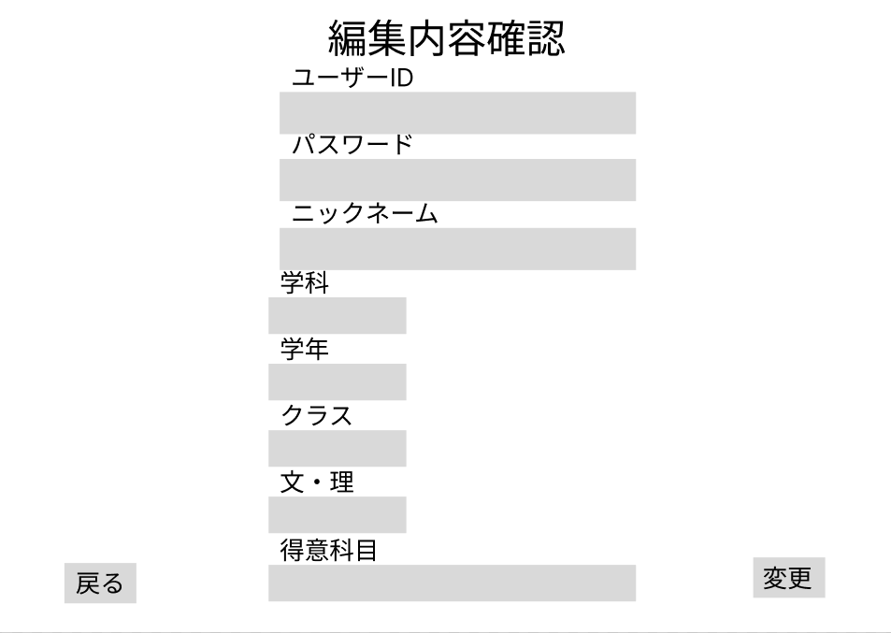
①
 |  |  |  |  |  |  |  |  |  |  |  | 変更を押すと変更が適用されステータス確認画面に移動する

②
 |  |  |  |  |  |  |  |  |  |  |  | 戻るを押すと編集画面に移動する

③
 |  |  |  |  |  |  |  |  |  |  |  | OKを押すとステータス確認画面に移動する

④

⑤
⑥

⑦
⑩
⑨
⑧

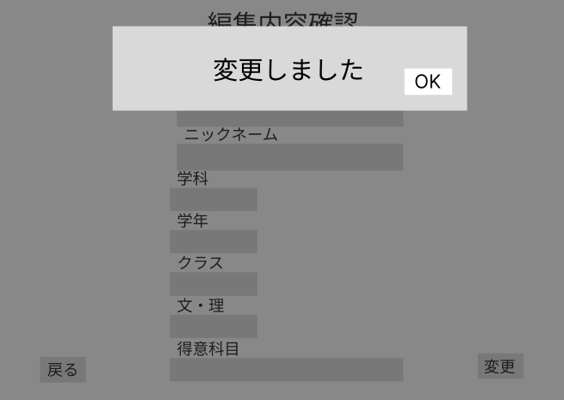
⑪
⑫

識別ID | ラベル | 入力／表示 | 部品の種類 | 表示桁数 | 入力桁数 | データ型 | 文字種 | 初期表示 | 設定元 | 設定先 | 説明
① | ユーザID | - | 文字列 | 10 | - | 文字型 | 全角 | - | - | - | ユーザーIDを表示する
② | パスワード | - | 文字列 | 10 | - | 文字型 | 全角 | - | - | - | パスワードを表示する
③ | ニックネーム | - | 文字列 | 10 | - | 文字型 | 全角 | - | - | - | ニックネームを表示する
④ | 学科 | - | 文字列 | 10 | - | 文字型 | 全角 | - | - | - | 学科を表示する
⑤ | 学年 | - | 文字列 | 10 | - | 文字型 | 全角 | - | - | - | 学年を表示する
⑥ | クラス | - | 文字列 | 10 | - | 文字型 | 全角 | - | - | - | クラスを表示する
⑦ | 文理 | - | 文字列 | 10 | - | 文字型 | 全角 | - | - | - | 文・理を表示する
⑧ | 得意科目 | - | 文字列 | 10 | - | 文字型 | 全角 | - | - | - | 得意科目を表示する
⑨ | 戻る | - | ボタン | - | - | - | - | - | - | - | 戻るを押すとユーザー情報編集画面に遷移する
⑩ | 変更 | - | ボタン | - | - | - | - | - | - | - | 変更を押すとアラートが出る
⑪ | アラート | 表示 | - | - | - | - | - | - | - | - | アラートを表示する
⑫ | OK | - | ボタン | - | - | - | - | - | - | - | OKを押すとステータス確認画面に遷移する

(G1-11)ヘルプ
画面レイアウト定義
共通情報 |  | システム名 |  |  |  |  |  |  |  |  |  |  |  |  | 作成者 | 内山
 |  | 工程名 | 画面設計 |  |  |  |  |  |  |  |  |  |  |  | 作成日付 | 2023-05-09
 |  | ドキュメント名 |  |  |  |  |  |  |  |  |  |  |  |  | バージョン | v1.0
書誌情報 |  | 書誌名 |  |  |  |  |  |  |  |  |  |  |  |  | 更新者 | -
 |  | 画面ID |  |  | 画面の名称 |  | ヘルプ |  |  |  |  |  |  |  | 更新日付 | -
 |  | 概要
レイアウト図 |  |  |  |  |  |  |  |  |  |  |  | 操作手順

 |  |  |  |  |  |  |  |  |  |  |  |  | 1
 |  |  |  |  |  |  |  |  |  |  |  |  | 遷移したい画面を押して遷移する
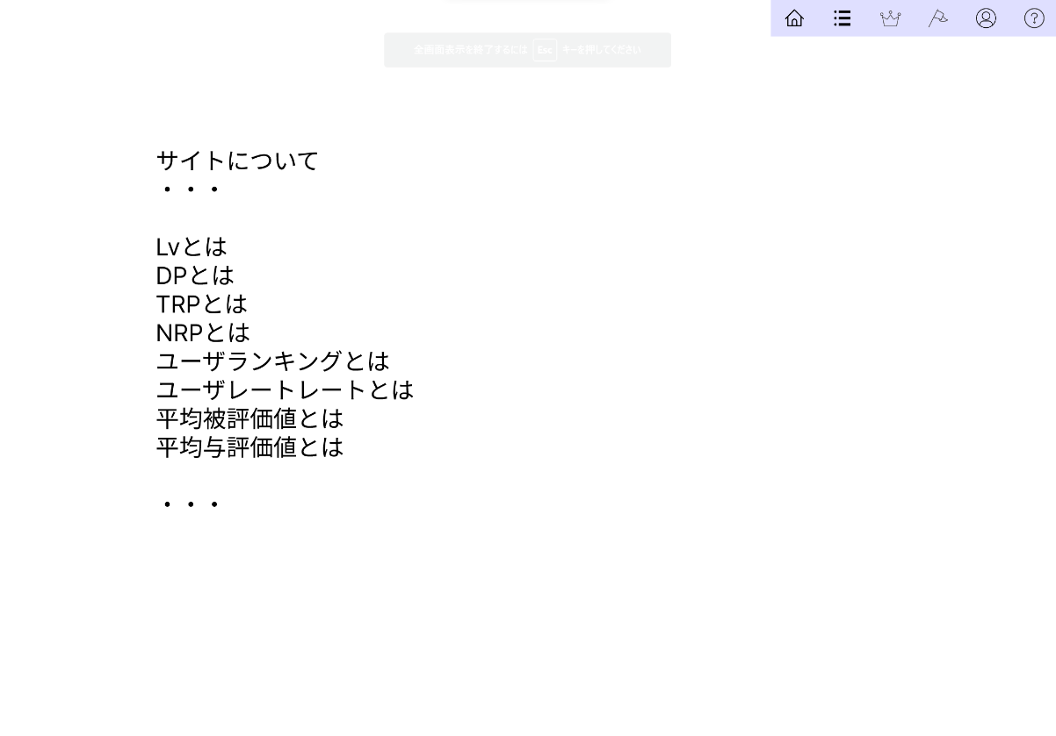
①

②

使用する部品
識別ID | ラベル |  | 入力／表示 | 部品の種類 |  | 表示桁数 | 入力桁数 | データ型 | 文字種 | 初期表示 | 設定元 |  | 設定先 | 説明
① | ヘッダー |  | - | リンク |  | - | - | - | - | - | - |  | - | ほかの画面へ遷移するリンク
② | ヘルプ |  | - | 文字列 |  | 1000 | - | - | 全角 | - | - |  | - | ヘルプを表示する

(Gxx)PC画面フォーム
画面レイアウト定義
共通情報 |  | システム名 |  |  |  |  |  |  |  |  |  |  |  |  | 作成者
 |  | 工程名 |  |  |  |  |  |  |  |  |  |  |  |  | 作成日付
①
 |  | ドキュメント名 |  |  |  |  |  |  |  |  |  |  |  |  | バージョン
書誌情報 |  | 書誌名 |  |  |  |  |  |  |  |  |  |  |  |  | 更新者
 |  | 画面ID |  |  | 画面の名称 |  |  |  |  |  |  |  |  |  | 更新日付
 |  | 概要
レイアウト図 |  |  |  |  |  |  |  |  |  |  |  | 操作手順

使用する部品
識別ID | ラベル |  | 入力／表示 | 部品の種類 |  | 表示桁数 | 入力桁数 | データ型 | 文字種 | 初期表示 | 設定元 |  | 設定先 | 説明

(Gxx)モバイル画面フォーム
画面レイアウト定義
共通情報 | システム名 |  |  |  |  | 作成者
 | 工程名 |  |  |  |  | 作成日付
①
 | ドキュメント名 |  |  |  |  | バージョン
書誌情報 | 書誌名 |  |  |  |  | 更新者
 | 画面ID | 画面の名称 |  |  |  | 更新日付
 | 概要
レイアウト図 |  |  | 識別ID | ラベル | 画面部品の種類 | 表示範囲 | 画面部品の説明

 |  |  | 操作手順

